상품제안서
미라클 손소독제 100ml | 상품코드: S21422

 |  |  |  |  |  |  | 02-713-8555 | www.synergygift.co.kr
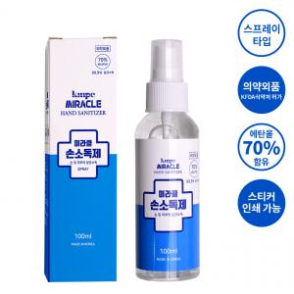

【상세/제작정보】 | 기본 제품에 스티커 부착 포함입니다.

【인쇄/포장옵션】 | 스티커 / 종이케이스

【공급단가】 | 수량 | 150~ | 300~ | 500~ | 1,000~ | 3,000~
*VAT별도 | 단가 | 2,360원 | 2,270원 | 2,180원 | 2,100원 | 2,040원

【상품 URL】 | https://www.synergygift.co.kr:443/src/goods_detail.php?gdno=21422

